Dashboard
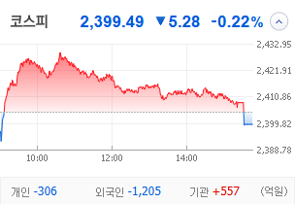
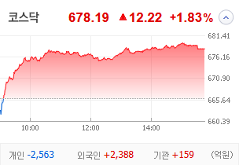
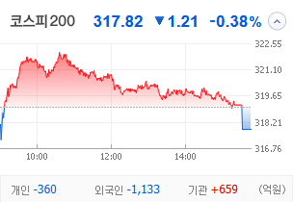
KOSPI | KOSDAQ | KOSPI 200 | 상승종목 |  |  |  |  |  |  |  | 종목별 투자정보
 |  |  | 번호 | 구분 | 종목번호 | 종목명 | 현재가 | 전일비 | 등락률 | URL | 종목명
 |  |  | 1 | KOSPI |  |  |  |  |  |  | 현재가 |  |  | -
 |  |  | 2 |  |  |  |  |  |  |  | 전일비 |  |  | 0
 |  |  | 3 |  |  |  |  |  |  |  | 등락률
 |  |  | 4 |  |  |  |  |  |  |  | 거래량 |  |  | -
다우산업 | 나스닥 | S&P 500 | 5 |  |  |  |  |  |  |  | 시가총액(억) |  |  | -
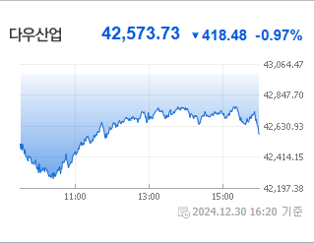
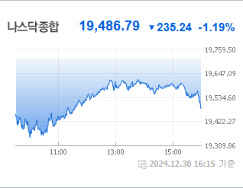
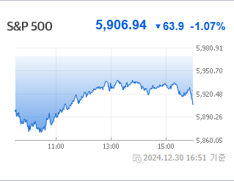
 |  |  | 6 |  |  |  |  |  |  |  | 영업이익(억) |  |  | 0
 |  |  | 7 |  |  |  |  |  |  |  | 외국인비율(%) |  |  | 0
 |  |  | 8 |  |  |  |  |  |  |  | PER(배) |  |  | 0
 |  |  | 9 |  |  |  |  |  |  |  | ROE(%) |  |  | 0
 |  |  | 10 |  |  |  |  |  |  |  | PBR(배) |  |  | 0
USD환율 | JPY환율 | EUR환율 | 1 | KOSDAQ
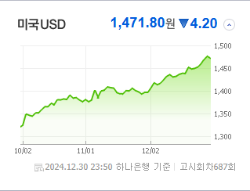
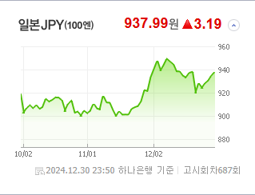
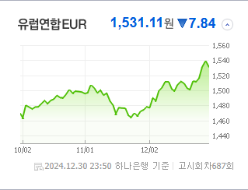
 |  |  | 2 |  |  |  |  |  |  |  | 종목별 전자공시 |  | 오늘의 리포트
 |  |  | 3 |  |  |  |  |  |  |  | 파일명 | URL | 구분 | 개수
 |  |  | 4 |  |  |  |  |  |  |  |  |  | 시황정보 | 0
 |  |  | 5 |  |  |  |  |  |  |  |  |  | 투자정보 | 0
 |  |  | 6 |  |  |  |  |  |  |  |  |  | 종목분석 | 0
WTI | 유가 | 금 | 7 |  |  |  |  |  |  |  |  |  | 산업분석 | 0
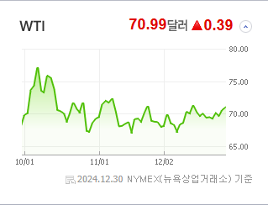
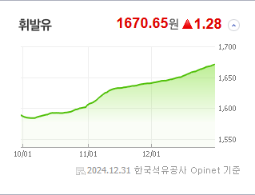
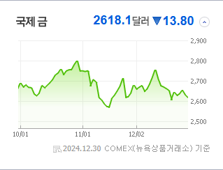
 |  |  | 8 |  |  |  |  |  |  |  |  |  | 경제분석 | 0
 |  |  | 9 |  |  |  |  |  |  |  |  |  | 경제전망리포트
 |  |  | 10

 | 전일대비
업종별 시세 |  |  | 주요 뉴스 |  |  |  |  |  |  |  | 종목별 뉴스공시
 |  |  | 제목들을 보면 코스피 지수의 상승 전망, 국내외 증시에 대한 예측, 기술과 AI에 관련된 주식의 동향, 그리고 각종 금융 상품과 관련된 변동 사항들이 주를 이루며 증권 시장의 다양한 변수들이 투자자들의 관심을 끌고 있습니다. 예를 들어, 코스피 예상 지수 상승, 미국과 중국의 5G 기술 경쟁, 인공지능 주제의 ETF 선전, 그리고 글로벌 챔피언을 목표로 하는 미국 증시의 상승세 등이 주목받고 있습니다. |  |  |  |  |  |  |  | 제목 |  | URL | 종목명

 |  |  | 출처 |  | 제목 |  |  |  |  | URL
 |  |  | 한국경제 |  | 극단적 저평가' 코스피…"최고 2850~3200 갈 것" |  |  |  |  | ▶
 |  |  | 매일경제 |  | 새해엔 '부동산·국채 연동 코인' 뜬다 |  |  |  |  | ▶
 |  |  | 한국경제 |  | 미국·AI·액티브…작년 ETF '트리플 A'가 휩쓸었다 |  |  |  |  | ▶
 |  |  | 한국경제 |  | 美·中 '5G-A 경쟁' 기대에 통신장비株 들썩 |  |  |  |  | ▶
 |  |  | 이데일리 |  | 개인 vs 외국인, 엇갈린 2024년 투자 성적표…수익 나도 韓증시 떠나는 외인 |  |  |  |  | ▶
 |  |  | 파이낸셜뉴스 |  | 이차전지·로봇주 사모으는 외국인 |  |  |  |  | ▶
 |  |  | 뉴스1 |  | 시총 톱10 지각변동…셀트리온·KB금융 '부활' LG화학·포스코홀딩스 '추락' |  |  |  |  | ▶
 |  |  | 헤럴드경제 |  | 상반기 역대급 매수→하반기 대거 매도…국장, 변심한 외국인에 웃고 울었다 [투자360] |  |  |  |  | ▶
 |  |  | 이데일리 |  | 10년간 6번 연초 효과…내년에도 통할까 |  |  |  |  | ▶
 |  |  | 이데일리 |  | 통화 가치 지표인 시장 금리…주요국 가운데 한·중만 작년 대비 ‘뚝’ |  |  |  |  | ▶
 |  |  | 이데일리 |  | "조선·전력기기·엔터株 주목"…센터장이 추천한 유망 업종은 |  |  |  |  | ▶
 |  |  | 조선비즈 |  | 미리 알았나… 삼성전자 콜옵션 행사 전날 레인보우로보틱스 급등 |  |  |  |  | ▶
 |  |  | 매일경제 |  | 전기차 캐즘 뚫고 이차전지 IPO 도전 계속 |  |  |  |  | ▶
 |  |  | 이데일리 |  | AI 대세 속 웃는 美 증시…글로벌 챔피언 없는 유럽은 울상 |  |  |  |  | ▶
 |  |  | 이데일리 |  | 트럼프 대관식 앞둔 글로벌 증시 AI發 '부익부 빈익빈' |  |  |  |  | ▶
 |  |  | 조선비즈 |  | 전 세계 꼴찌 코스닥서도 6배 뛴 종목 있다 |  |  |  |  | ▶

